Worksheet
 | Alklima B.V.
 | Van Hennaertweg 29
 | 2952 CA Alblasserdam
 | NEDERLAND
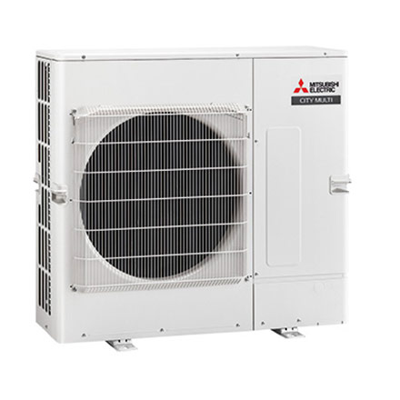
Code | PUMY-SP140 YKM
Product | City Multi YKM 15,5 kW mini Y-buitenunit (single fan)

Vermogen & prestaties
Naam |  | Waarde | Eenheid
Koelcapaciteit totaal |  | 4.60 - 15.50 | kW
EER / SEER (koeling) |  | 5.34 / 7.6
Verwarmingscapaciteit totaal |  | 4.90 - 16.50 | kW
Verwarmingscapaciteit bij -10 graden |  | 11.2 | kW
COP / SCOP (verwarmen) |  | 3.78 / 4.5

Elektrische gegevens
Naam |  | Waarde | Eenheid
Voeding, fase & frequentie |  | 400V / 3~N+a / 50 Hz
Nominaal opgenomen vermogen (koelen/verwarmen) |  | 5.34 / 4.36 | kW
Maximaal opgenomen vermogen |  | 9 | kW
Maximale stroomsterkte (MCA) |  | 13 | A
Afzekering apparaat |  | 16 | A
Aansluiting voeding |  | Buiten/Branch-box

Technische gegevens
Naam |  | Waarde | Eenheid
PED Categorie |  | art.4.3
Type koudemiddel (GWP) |  | R410a (2088)
Koudemiddelinhoud |  | 3.5 | kg
Max. hoogteverschil |  | 50 | m
Luchtdebiet buitendeel |  | 4980 | m3/h
Bedrijfstemperatuur koelen (Dry Bulb) |  | -5.00 - 52.00 | °C
Bedrijfstemperatuur verwarmen (Wet Bulb) |  | -20.00 - 15.00 | °C

Geluidsprestaties
Naam |  | Waarde | Eenheid
Geluidsdrukniveau koelen |  | 54 | dB(A)
Geluidsdrukniveau verwarmen |  | 56 | dB(A)
Geluidsvermogenniveau |  | 74.00 - 76.00 | dB(A)

Afmetingen & aansluitingen
Naam |  | Waarde | Eenheid
Koelleiding diameters |  | 3/8" - 5/8"
Afmetingen (HxBxD) |  | 981 × 1050 × 330 | mm
Gewicht |  | 94 | kg

Uitvoering & werking
Naam |  | Waarde | Eenheid
Werkingsprincipe |  | Koelen en verwarmen
Inverter gestuurd |  | Ja
Voorzien van winterregeling |  | Nee (-5°C)
Geschikt voor aantal binnenunits |  | 12
VRF-uitvoering (2-pijps) |  | Ja
VRF-uitvoering (3-pijps) |  | Nee

